不具合分析
新規機能：PC0600_13_01_入側予約入力画面(酸洗)

 | 不具合現象：
 |  |  | 画面上に全ての明細データを選択して、「削除」ボタンを押す場合
 |  |  |  | 画面上当該データは削除されるが、同時に画面の左上にエラーメッセージ「ME0002 検索結果がありませんでした」が表示される。だたし、DB上からデータが削除できなので、
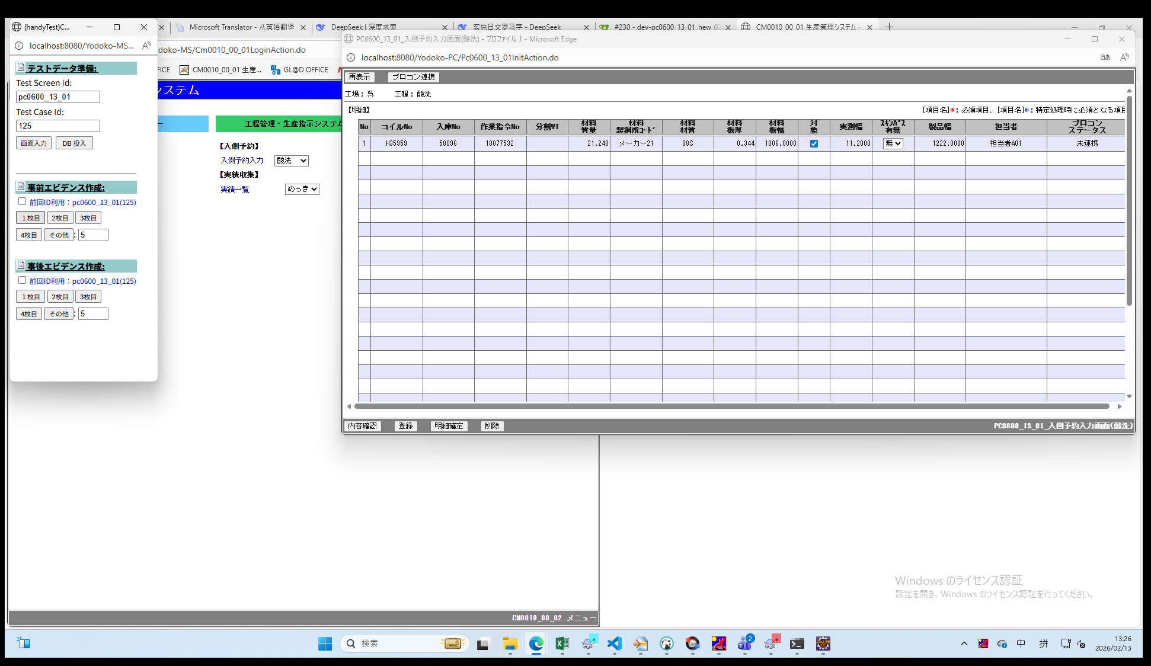
 |  |  |  | その後、メニューや「再表示」ボタンより画面を改めて表示する場合、削除したはずのデータが再表示されてしまった（データベース上でも削除されていないことを確認。

 | 直接原因：
 |  | 「削除」処理と、削除後の「画面初期化」処理が同一トランザクションで実装されてしまった。

 |  | 具体的な流れ：
 |  | ① 削除処理でデータを正常削除（DB件数が0件になる）。
 |  | ② 同一トランザクション内で画面初期化処理が起動し、DBを検索するが、0件であるため業務エラー「ME0002」を発生・スローする。
 |  | ③ エラー発生により、トランザクション全体がロールバックされ、①のDBデータ削除処理がロールバックされた。

 | 流出原因：
 |  | 複数件明細データから、複数件（ケース122-1）と1件（ケース123-1）データ削除のケースを設けたが、
 |  | 画面上に複数明細の全てデータを選択して、「削除」ボタンを押すケースが不足。

 | 改修方法：
 |  | 削除・更新などの業務処理と、その後行う画面初期化・再表示処理のトランザクションを分離するように修正する

テストしたケース
ケース「122-1（複数件の削除）」 |  | ケース「123-1（明細部複数件からの1件削除）」
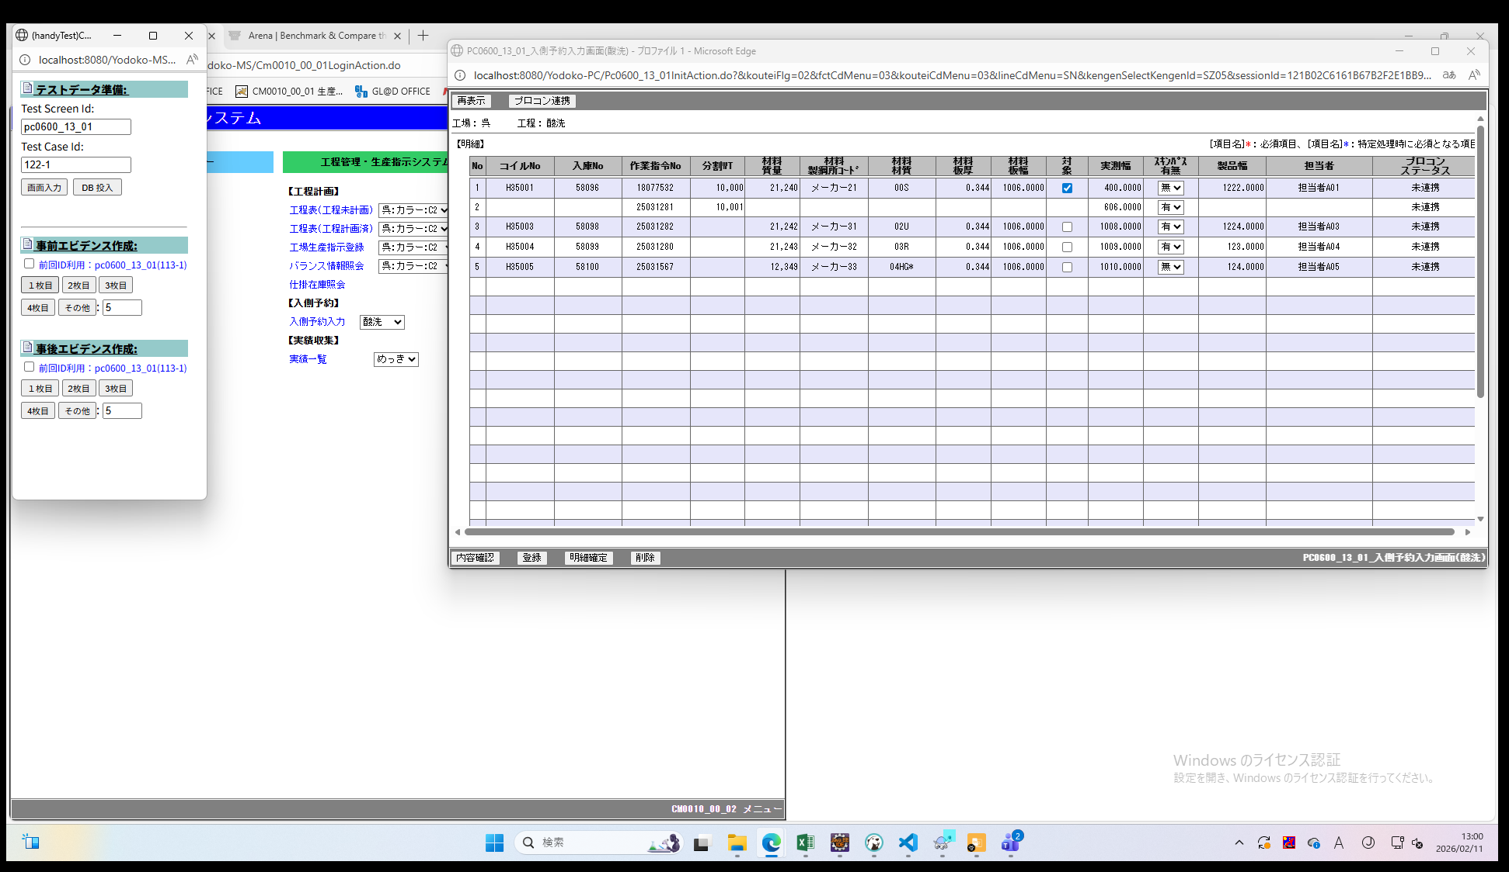

No.1とNo.2は合せて削除される

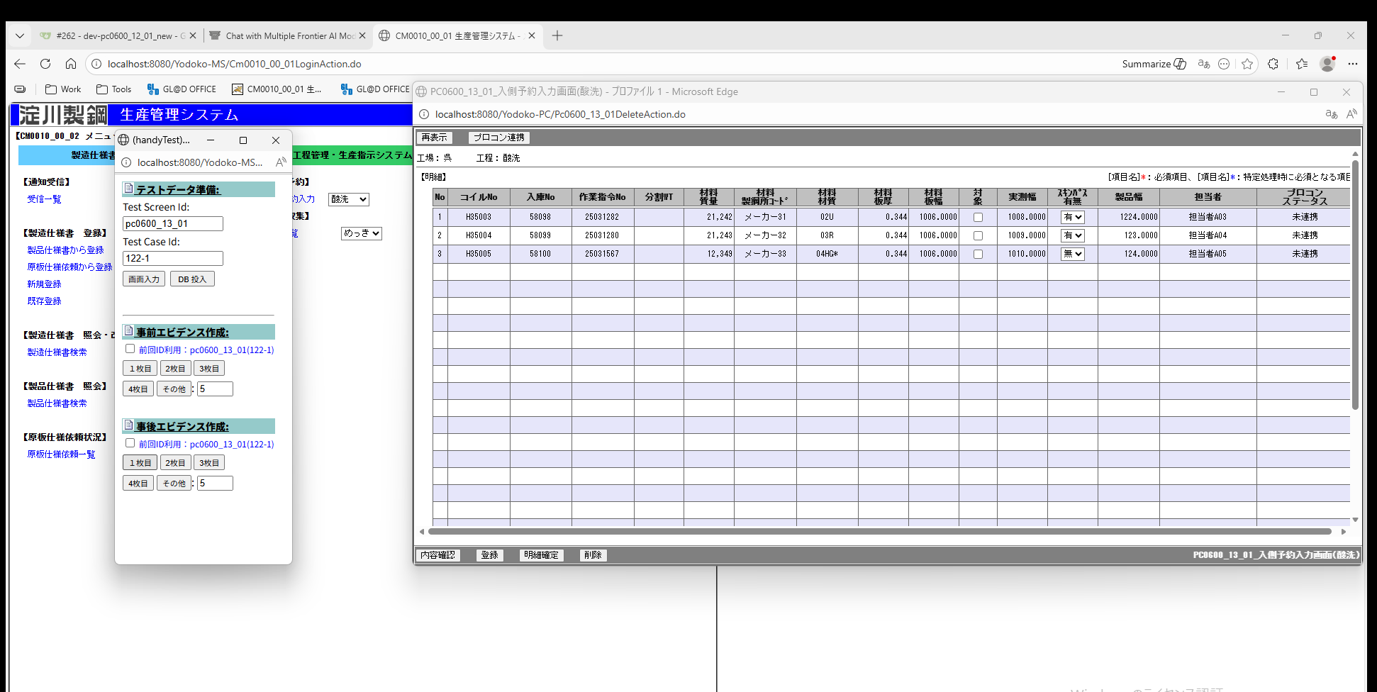
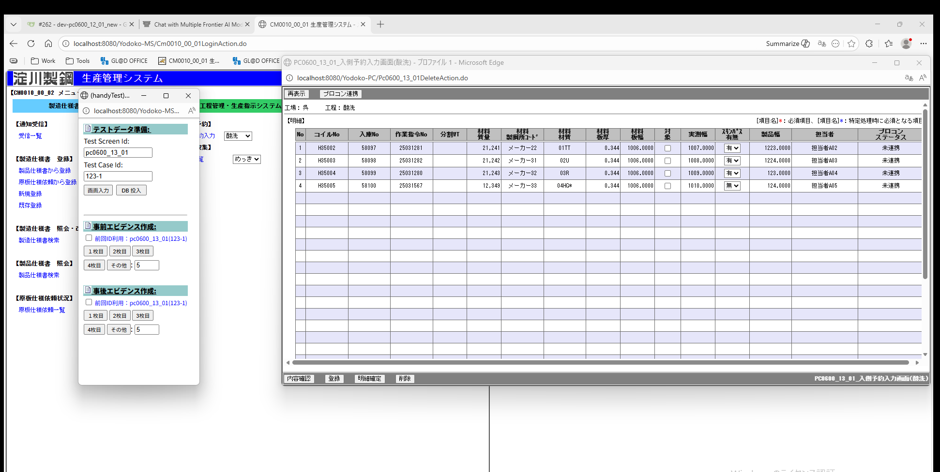
 | 削除後 | 削除後

预防策
Action |  | Service
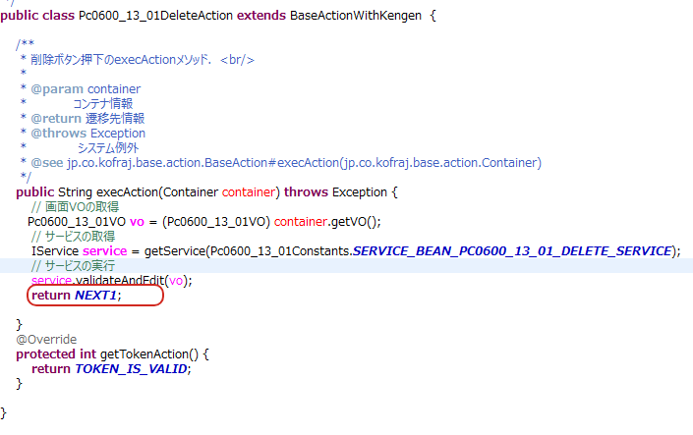
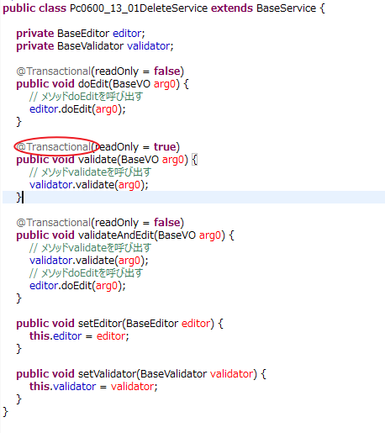

struts-config-pc0600_13_01.xml
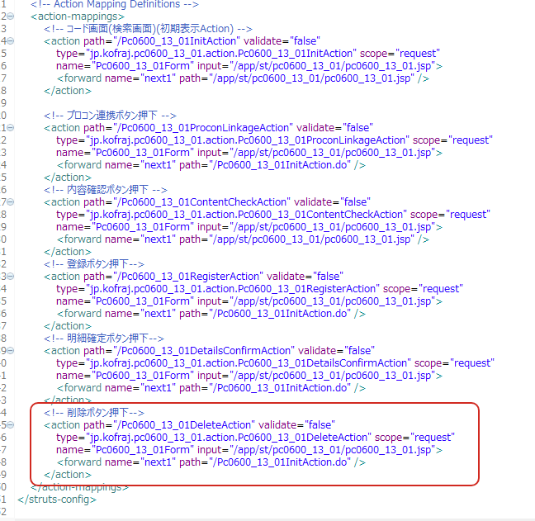

 | forward主要有两种写法：

 | ①<forward name="next1" path="/app/st/pc0600_13_01/pc0600_13_01.jsp" />

 | ②<forward name="next1" path="/Pc0600_13_01InitAction.do" />

 | 案②的写法是通过Strust的处理流程，先将请求发送到action，再由对应的action调用service进行业务处理
 | 也就是会完整的进行整段程序处理
 | 案①的写法是将当前按钮业务处理后的VO，按照属性名直接绑定到JSP中

 | 以该页XML为例，这里的消除按钮最后要重定向到初期显示的画面，如果采用方案①的写法，从用户按下按钮开始的整段处理流程为
按下消除按钮
Delete action
VO
Service

VO
Editor
Validator

DAO

 | 如果采用案②的写法

按下消除按钮
VO
Delete action
Init action

Service
Service

VO
Editor
Validator
Editor
Validator

DAO
DAO

 | 可以看到案②相比案①会多走个init的处理流程
 |  | @Transactional(readOnly = true)
 | 由于我们的事务是通过在Service上加注解来实现的,案②的方式可以走到DeleteService和initService两个Service，
 | 这两个Service就是两个独立的事务，initService里抛出异常不会影响DeleteService

 | 注意事项
 | 1.数据库更新操作的按钮处理应该使用案②，防止init初期化时的异常（如明细0件的err）导致之前的更新操作回滚。
 | 2.与初期化操作有联动，而且要使用画面Vo给初期化画面传Flg的，应该考虑使用案 ①
 | 初期化action层的代码会实装清空VO内数据的功能，此时只会保留CommonVo里面的参数，如下图所示
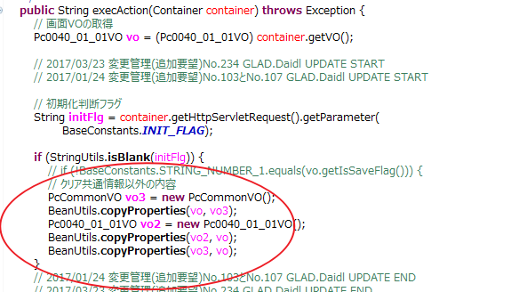
 | 如果采用案②的方式进行调用，会导致调用元按钮在VO里的Flg参数会被初期化清空，InitSerive依赖这个flg进行处理的逻辑就会异常

